Begrippenlijst
Begrippenlijst
Begrip | Definitie | Bron | Opmerking | Aanvulling van leverancier
Algemene termen
Circulair | Een situatie waarin we zo efficiënt omgaan met grondstoffen dat er zo min mogelijk afval ontstaat dat gestort of verbrand moet.[Bron 1] Dit kan op 4 manieren: Grondstoffengebruik verminderen, grondstoffen vervangen, levensduur verlengen, en hoogwaardige verwerking. [Bron 2] | 1. https://www.milieucentraal.nl/bewust-winkelen/duurzaam-delen-en-geven/circulair-leven-zonder-afval/ 2. https://www.rijksoverheid.nl/onderwerpen/circulaire-economie/nederland-circulair-in-2050
Klimaatneutraal | ‘Klimaatneutraal’ worden betekent het zoveel mogelijk terugdringen van de uitstoot van broeikasgassen, maar ook het compenseren van de resterende uitstoot. Op deze manier kan een netto-nul-emissiebalans worden bereikt. Een netto-nul-emissiebalans wordt bereikt wanneer de hoeveelheid broeikasgas die in de atmosfeer vrijkomt, wordt geneutraliseerd. Dit kan worden gedaan door koolstofvastlegging, d.w.z. door koolstof uit de atmosfeer te verwijderen, of door compensatiemaatregelen, die doorgaans gepaard gaan met het ondersteunen van klimaatgerichte projecten. [Bron 1] Meeste organisaties richten alleen op scope 1 en 2 emissies om klimaatneutraal zijn [Bron 2 en 3]. Dit is anders dan CO2-neutraal, wat specifiek gericht is op 1 broeikasgas - CO2. Alle broeikasgassen kunnen worden omgerekend naar een totale CO2e (CO2-equivalenten) om een volledige CO2 doelstelling op te stellen. Sommige bedrijven maken onderscheid in klimaatneutraal te zijn in scope 1 en 2 emissies, en in klimaatneutraal te zijn in scope 1, 2 en 3 emissies. | 1. https://www.consilium.europa.eu/en/5-facts-eu-climate-neutrality/ 2. https://onderzoek.amsterdam.nl/publicatie/methode-berekeningen-co-2-uitstoot-2023 3. https://www.wearepantarein.be/csrd-kennishub/was-het-nu-net-zero-klimaatneutraal-of-co2-neutraal | 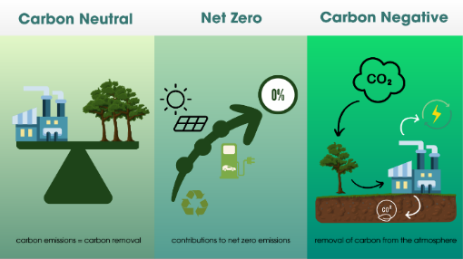 Bron figuur: https://ge.investments/insights/defining-carbon-emission-commitments-carbon-neutral-net-zero-and-carbon-negative
CO2-neutraal | Wanneer bedrijven aanspraak maken op koolstofneutraliteit, compenseren ze over het algemeen de CO2-uitstoot met koolstofcompensaties, zonder noodzakelijkerwijs de uitstoot te hebben verminderd met een volume dat consistent is met het bereiken van een netto-nulpunt op mondiaal of sectorniveau. | https://sciencebasedtargets.org/blog/net-zero-jargon-buster-a-guide-to-common-terms
Net-zero | Een evenwichtstoestand tussen antropogene emissies en antropogene verwijderingen. Er moet minstens 90% gereduceerd zijn en maximaal 10% gecompenseerd zijn om de status net-zero te bereiken. Hierbij moet er gespecificeerd worden of het alleen om CO2 gaat, of alle broeikasgassen. | https://sciencebasedtargets.org/blog/net-zero-jargon-buster-a-guide-to-common-terms
CSRD | Een Europese richtlijn, waar de rapportages van bedrijven presenteren hoe duurzaam en maatschappelijk verantwoord ze ondernemen. De nieuwe regels gelden in 2024 en 2025 alleen voor grote bedrijven. | https://www.kvk.nl/duurzaamheid/verplichte-duurzaamheidsrapportage-dit-betekent-het/ | Oorspronkelijke informatie en status vanuit EU: https://finance.ec.europa.eu/capital-markets-union-and-financial-markets/company-reporting-and-auditing/company-reporting/corporate-sustainability-reporting_en
CSDDD / CS3D | De Europese Unie wil dat bedrijven meer doen dan alleen rapporteren over hun duurzaamheidsprestaties. Bedrijven moeten ook daadwerkelijk aan de slag om hun negatieve impact op mens en milieu te verkleinen. Daarover gaat de Europese wetgeving Corporate Sustainability Due Diligence (CSDDD): de wet verplicht bedrijven om problemen en schendingen op te sporen, aan te pakken en tegen te gaan. De invoering van de CSDD zal net als bij de CSRD in fasen gebeuren, waarbij de grootste bedrijven als eerst aan de beurt zijn. De verwachting is dat de eerste bedrijven in 2026 moeten voldoen aan de CSDDD-regels | https://www.kvk.nl/duurzaamheid/verplichte-duurzaamheidsrapportage-dit-betekent-het/
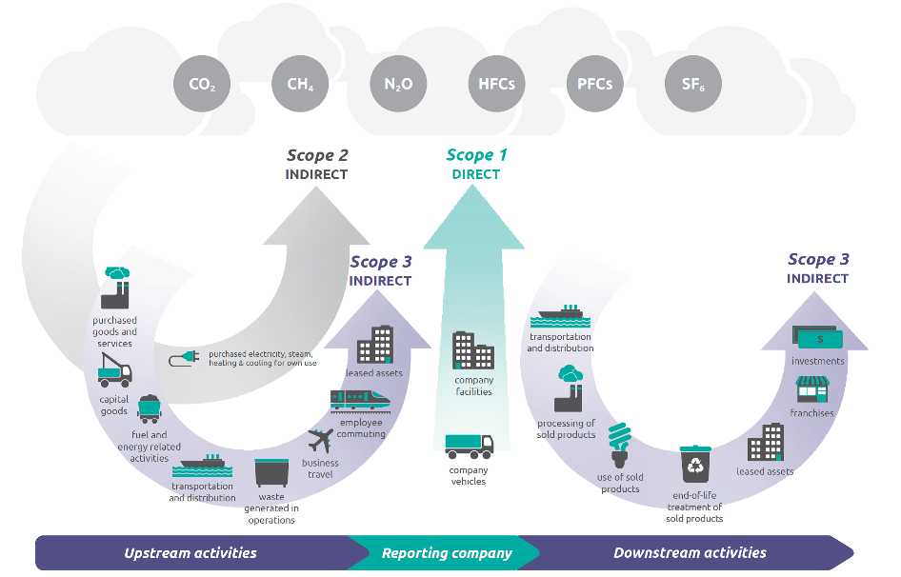
Koolstofkrediet | Koolstofkredieten zijn een manier voor bedrijven en individuen om hun uitstoot te compenseren door projecten financieel te ondersteunen die de uitstoot in andere delen van de wereld verminderen. Eén CO2-credit vertegenwoordigt één ton vermeden CO₂-uitstoot. Deze projecten worden geverifieerd door organisaties zoals de Gold Standard, die ervoor zorgt dat de projecten niet alleen de uitstoot verminderen, maar ook duurzame ontwikkelingsvoordelen hebben voor de getroffen gemeenschappen. Voorbeelden van projecten die kunnen worden ondersteund via koolstofkredieten zijn: energiezuinige huizen bouwen in Mexico, verbetering van koken en verwarmen in China, en zorgen voor veilige toegang tot water in Rwanda Hoewel koolstofkredieten toekomstige emissies kunnen helpen beperken, verwijderen ze niet de historische emissies die al in de atmosfeer aanwezig zijn. | https://carbonremoved.com/blog/carbon-removal-and-carbon-credits/
Koolstofverwijdering | Koolstofverwijdering is het verwijderen en duurzaam opslaan van koolstofdioxide uit de atmosfeer. Er zijn verschillende manieren om dit te doen: Permanente opslag (koolstof wordt direct in de lucht gevangen en opgeslagen in een stabiele vorm) Koolstoflandbouw, dat wil zeggen activiteiten die de koolstofvastlegging in bodems en vegetatie verbeteren en voorkomen dat er koolstof wordt uitgestoten (bijv. bosherstel, beheer van veen- en poldergebieden) Koolstofopslag in producten (bijvoorbeeld koolstof die door bomen is vastgelegd, wordt opgeslagen in constructies op houtbasis) | https://www.europarl.europa.eu/topics/nl/article/20231109STO09918/koolstofverwijdering-extra-maatregelen-om-klimaatneutraliteit-te-bereiken
Scope 1 emissies / uitstoot | Directe broeikasgasemissies komen voort uit bronnen die bezit zijn van of gecontroleerd worden door het bedrijf, bijvoorbeeld, emissies van verbranding in eigen of gecontroleerde ketels, ovens, voertuigen, enz.; emissies van chemische productie in eigen of gecontroleerde procesapparatuur. Directe CO2-emissies van de verbranding van biomassa vallen niet onder scope 1, maar worden apart gerapporteerd (zie hoofdstuk 9 van GHG protocol bron). GHG emissies die niet onder het Kyoto-protocol vallen, bijvoorbeeld CFC's, NOx, enz. vallen niet onder scope 1, maar kunnen apart worden gerapporteerd (zie hoofdstuk 9 van GHG protocol bron). | https://ghgprotocol.org/corporate-standard
Scope 2 emissies / uitstoot | Scope 2 houdt rekening met broeikasgasemissies van de opwekking van gekochte elektriciteit die door het bedrijf wordt verbruikt. Gekochte elektriciteit wordt gedefinieerd als elektriciteit die wordt gekocht of op een andere manier binnen de organisatorische grens van het bedrijf wordt gebracht. Scope 2-emissies vinden fysiek plaats in de faciliteit waar elektriciteit wordt opgewekt. | https://ghgprotocol.org/corporate-standard
Scope 3 emissies/ uitstoot | Alle indirecte emissies (niet in scope 2 opgenomen) die voorkomen in de waardeketen van het rapporterende bedrijf, inclusief zowel upstream- als downstream-emissies. Voorbeelden van activiteiten zijn de productie van gekochte producten, het transport van gekochte producten of het gebruik van verkochte producten. Scope 3 is verdeeld in 15 categorieën. Zie tabel 5.3 van pagina 32: https://ghgprotocol.org/sites/default/files/standards/Corporate-Value-Chain-Accounting-Reporing-Standard_041613_2.pdf | https://ghgprotocol.org/corporate-value-chain-scope-3-standard | Bron figuur: https://www.epa.gov/climateleadership/scope-1-and-scope-2-inventory-guidance
Circulariteit
Hergebruik | Hergebruik van afgedankt nog goed product, in dezelfde functie door andere gebruiker. Denk bijvoorbeeld aan ontwerpen voor een langere levensduur. Er zijn diverse platforms die gebruikte producten een tweede leven geven [Bron]. Repair, refurbish, remanufacture en repurpose vallen voor ons ook onder hergebruik. | https://www.rvo.nl/onderwerpen/r-ladder |  |  | https://www.recycling.nl/ladder-van-lansink/
Recycling | Materialen verwerken tot grondstoffen met dezelfde (hoogwaardige) of mindere (laagwaardige) kwaliteit dan de oorspronkelijke grondstof. Denk aan het verwerken en hergebruiken van grondstoffen en reststromen of afval, zoals gras, afvalhout en koffiedik. | https://www.rvo.nl/onderwerpen/r-ladder
Verbranding | Afvalstoffen worden verwijderd door deze te verbranden volgens wettelijke richtlijnen [Bron]. Energieopwekking uit verbranding zien we als conventionele 'verbranding'. | https://www.recycling.nl/ladder-van-lansink/
Stort | Afvalstoffen worden gestort en waardevolle recyclebare grondstoffen gaan verloren. | https://www.recycling.nl/ladder-van-lansink/
Primaire grondstof / virgin material | Instroom die niet eerder is gebruikt of geconsumeerd (primair). | Circular Transition Indicator raamwerk. https://ctitool.com/cti-definitions/ | Voorbeelden: Virgin renewable material: nieuw hout of papier Non-virgin renewable material: gerecycled papier of gerecycled hout Virgin non-renewable material: nieuwe plastic of aluminium Non-virgin non-renewable material: gerecycled plastic of gerecycled aluminium
Hernieuwbare grondstof / renewable material | Duurzaam beheerde hulpbronnen, meestal aangetoond door internationaal erkende certificeringsprogramma’s zoals de Forest Stewardship Council (FSC), Program for the Endorsement of Forest Certification (PEFC), Roundtable on Sustainable Palm Oil (RSPO), enz. die na extractie terugkeren terug naar hun eerdere voorraadniveaus door natuurlijke groei- of aanvullingsprocessen in een tempo dat in lijn is met de gebruikscycli. Daarom worden ze sneller aangevuld/hergroeid dan geoogst/gewonnen. | Circular Transition Indicator raamwerk. https://ctitool.com/cti-definitions/ | Voorbeelden: Virgin renewable material: nieuw hout of papier Non virgin renewable material: gerecycled papier of gerecycled hout Virgin non-renewable material: nieuwe plastic of aluminium Non virgin non-renewable material: gerecycled plastic of gerecycled aluminium
Kritieke grondstoffen | Kritieke grondstoffen zijn natuurlijke metalen en mineralen die belangrijk zijn voor onze economie en maatschappij, maar waarvan we niet zeker weten of ze ook in de toekomst voldoende beschikbaar zijn.We zijn in Nederland, en in de Europese Unie, sterk afhankelijk van andere landen voor onze kritieke grondstoffen. Dat maakt ons kwetsbaar. Landen kunnen hun machtspositie in de grondstofketen misbruiken om andere landen economisch onder druk te zetten. Bijvoorbeeld door de export van grondstoffen te beperken. Ook andere verstoringen, zoals natuurrampen en conflicten, kunnen ertoe leiden dat grondstoffen tijdelijk niet beschikbaar zijn. Daarom wil Nederland de leveringszekerheid van kritieke grondstoffen vergroten. We maken afspraken met leveranciers en kijken samen met de EU naar alternatieven. [Bron 1] De meest actuele lijst vind je op de website van de EU, zie [Bron 2]. | 1. Rijksoverheid over kritieke grondstoffen: https://www.rijksoverheid.nl/ministeries/ministerie-van-buitenlandse-zaken/het-werk-van-bz-in-de-praktijk/weblogs/2023/wat-zijn-kritieke-grondstoffen-buitenlandse-zaken-in-begrijpelijke-taal 2. EU lijst met grondstoffen: https://www.consilium.europa.eu/nl/infographics/critical-raw-materials/
R-ladder | De R-ladder geeft de mate van circulariteit aan. De R-ladder heeft 6 tredes (R1 tot en met R6) die verschillende strategieën van circulariteit weergeven. Strategieën hoger op de ladder, besparen meer grondstoffen. Hoe hoger een strategie op de R-ladder staat, hoe meer circulair de strategie is. Waarbij R1 (Refuse en Rethink) de hoogste trede is. | https://www.rvo.nl/onderwerpen/r-ladder
Sociaal
Sociale werkgeverschap | Het welzijn van werknemers, het aanbieden van ontwikkelmogelijkheden en opleidingsmogelijkheden. | Interne kennis
Sociale duurzaamheid | Bij sociale duurzaamheid streeft men om de leef kwaliteit van werknemers te verbeteren, zoals de huidige als de toekomstige generatie. De Rijksoverheid vergroot de inzet van mensen met een afstand tot de arbeidsmarkt. Het gaat hierbij over arbeidsparticipatie: de inzet van werknemers met een arbeidsbeperking of een vergrote afstand tot de arbeidsmarkt. Ook sociale impact valt in dit geval hieronder, zoals: het inkopen bij sociale ondernemingen die een sociaal doel nastreven. Het Rijk wil als organisatie arbeidsparticipatie stimuleren, onder meer door het creëren van 5.000 participatiebanen. Social return valt onder dit begrip. | Uit intern document: Beschrijvend document 3.0
Duurzame instroom | Mensen langer dan 6 maanden een contract aanbiedt, of door scholing meer mensen geschikt maken voor het werk dat er ligt | Interne kennis
Duurzame doorstroom | Interne werknemers krijgen voldoende carrieremogelijkheden, opleidingsmogelijkheden hebben, zodat ze geschikt worden voor het werk dat er intern ligt. | Interne kennis
Duurzame uitstroom | Duurzame uitstroom betekent dat werkzoekenden een duurzame betaalde baan hebben gevonden. | Interne kennis
Social return 1.0 | Social return 1.0 (klassieke variant): het inzetten van mensen uit de doelgroep voor 5% bij een opdrachtwaarde boven de €250.000,- en een looptijd langer dan 6 maanden. Dit betekent extra werk(ervarings)plaatsen creëren voor mensen met een afstand tot de arbeidsmarkt. De medewerker wordt ingezet op het uitvoeren van de aanbestede opdracht. Het doel is om deze mensen te laten re-integreren bij de leverancier. De formule voor SR 1.0 is afhankelijk van het contract. Algemeen geldt de formule zo: [contractwaarde social return binnen opdracht] gedeeld door [totale gerealiseerde opdrachtwaarde]. | https://www.rijksinkoopsamenwerking.nl/inkoop-themas/social-return | MinSZW: social return is een voorwaarde, opgenomen in een aanbesteding, ter bevordering van de reintegratie van mensen met een afstand tot de arbeidsmarkt. Social return 1.0 richt zich op het bieden van een baan aan werkzoekenden. Op inkopen vanaf € 143.000,- omzet (exclusief btw) moet Social Return verplicht worden toegepast. Bij inkopen vanaf € 50.000,- omzet (exclusief btw) tot € 143.000,- omzet (exclusief btw) dient Social Return te worden toegepast volgens het principe ‘comply or explain’.
Social return 2.0 | Social return 2.0 is een vrijere vorm en kan je op diverse manieren invullen. De uitvoering van social return mag direct of indirect verbonden zijn met de opdracht. Er is geen vast percentage. De aanbestedende dienst bepaalt dit of vraagt de overheid uit in een gunningscriteria. Kiest de aanbestedende dienst niet voor social return 2.0? Dan blijft social return 1.0 van kracht. De formule voor SR 2.0 is afhankelijk van het contract. Algemeen geldt de formule zo: [contractwaarde social return binnen bedrijfsvoering van leverancier] gedeeld door [totale gerealiseerde opdrachtwaarde]. Dus de realisatie contractwaarde SR kan zowel binnen als buiten de opdracht kan worden gemaakt. | https://www.rijksinkoopsamenwerking.nl/inkoop-themas/social-return | MinSZW: Social return 2.0 is een vrijere vorm en kan op diverse manieren invulling aan gegeven worden. De uitvoering van SR mag direct (werkzoekenden een baan bieden) of indirect (inkopen) verbonden zijn met de opdracht. Bij deze invulling wordt de impact gemeten die gemaakt wordt.
Euro's exclusief btw | Alle bedragen voor berekening social return, zoals omzet en loonsom, worden exclusief btw gerapporteerd. Zo houd je netto daadwerkelijk over wat wordt besteed aan social return ipv wat door belastingen naar de belastingdienst gaat. | Interne kennis
Doelen Rijksoverheid
Klimaatneutraal | Klimaatneutrale bedrijfsvoering in 2030 (thema’s klimaat, energie, mobiliteit) | https://www.denkdoeduurzaam.nl/doelen
Circulariteit | 50% minder primair grondstoffengebruik realiseren in 2030 en volledig circulair zijn in 2050 (thema circulair) | https://www.denkdoeduurzaam.nl/doelen
Sociaal | Arbeidsparticipatie stimuleren, onder meer door het creëren van 5000 participatiebanen (thema social return) | https://www.denkdoeduurzaam.nl/doelen
Internationale sociale voorwaarden | Internationale productieketens verduurzamen door middel van het voorkomen of aanpakken van misstanden op het gebied van arbeidsomstandigheden, mensenrechten en milieu (thema internationale sociale voorwaarden) | https://www.denkdoeduurzaam.nl/doelen
Overige begrippen
Social ondernemerschap | [Conceptdefinitie] Een opdrachtnemer van SZW kan een inkoopopdracht plaatsen bij een sociaal ondernemer voor de invulling van de socialreturn-verplichting. De voorwaarden waaraan deze onderneming moet voldoen om erkent te worden als sociaal ondernemer zijn: 1. Het bedrijf voldoet aan het gestelde in artikel 2.82 van de aanbestedingswet: a. Minimaal 30% van het personeelsbestand valt onder de banenafspraak of kansarmen; b. De maatschappelijke missie staat voorop. Dat betekent dat er aandacht is voor een inclusieve arbeidsmarkt en duurzame inzetbaarheid; 2. Aantonen dat tenminste 50% van de totale inkomsten voortkomt uit commerciële activiteiten (de verkoop van producten en/of diensten) | Interne kennis
Maatschappelijke activiteit | De opdrachtnemer levert een bijdrage (in natura) om arbeidsparticipatie te vergroten. Bijvoorbeeld door het geven van gastlessen. | Interne kennis
Sociaal investeren | De opdrachtnemer investeert in sociale initiatieven of platforms, die bijdragen aan arbeidsparticipatie in brede zin. | Interne kennis
Arbeidsontwikkeling | De opdrachtnemer versterkt de positie van de medewerkers op de arbeidsmarkt. Bijvoorbeeld door het bieden van een ontwikkeltraject. | Interne kennis
Arbeidsparticipatie | De opdrachtnemer biedt een werkzoekende een baan. | Interne kennis

